Tipps
Automatisch ausfüllen | EASY4ME

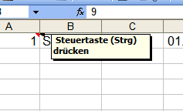
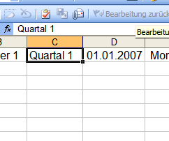

Hier ist der Anfassungspunkt!

Ein Kommentar wird durch eine rote Kennzeichnung angezeigt. Fährt man mit der Maus über eine Zelle mit Kommentar, wird dieser angezeigt.

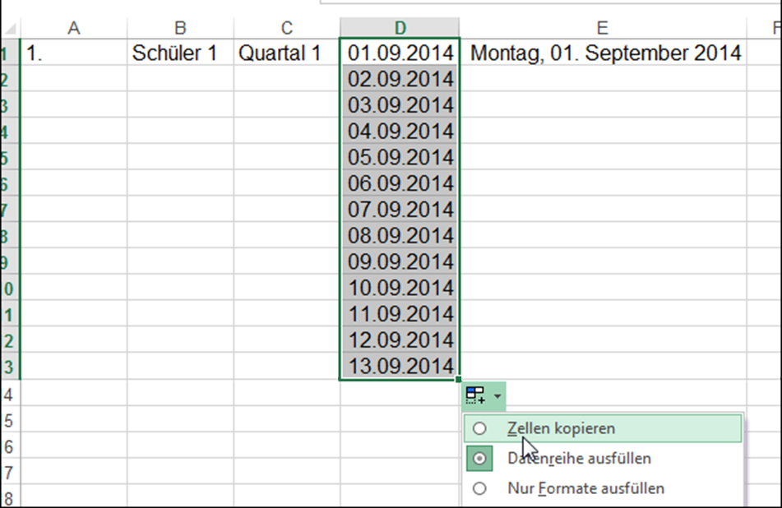
Excel 2013: Es wird automatisch weitergezählt. Ist dies unerwünscht, muss "Zellen kopieren" ausgewählt werden. Hier im Beispiel würde somit in jeder Zelle 01.09.2014 stehen.

Automatisch ausfüllen
1. | Schüler 1 | Quartal 1 | 2014-09-01 | 2015-09-01 | 1 | 10 | MO | Januar | Jänner | 1 | 3 | 4 | 7
 |  |  |  |  | 3 | 20 |  |  |  |  | 4 | 6
 |  |  |  |  |  |  |  |  |  |  | 3 | 2
 |  |  |  |  |  |  |  |  |  |  | 4 | 3
 |  |  |  |  |  |  |  |  |  |  | 5 | 4
 |  |  |  |  |  |  |  |  |  |  | 6 | 2
 |  |  |  |  |  |  |  |  |  |  | 3 | 2
 |  |  |  |  |  |  |  |  |  |  | 4 | 3
 |  |  |  |  |  |  |  |  |  |  | 5 | 4
 |  |  |  |  |  |  |  |  |  |  | 6 | 5
 |  |  |  |  |  |  |  |  |  |  | 7 | 6
 |  |  |  |  |  |  |  |  |  |  | 8 | 7
 |  |  |  |  |  |  |  |  |  |  | 9 | 8

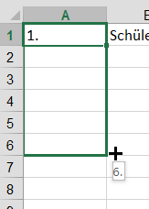
Ziehe mit gedrückter Maustaste nach unten....

